申込書
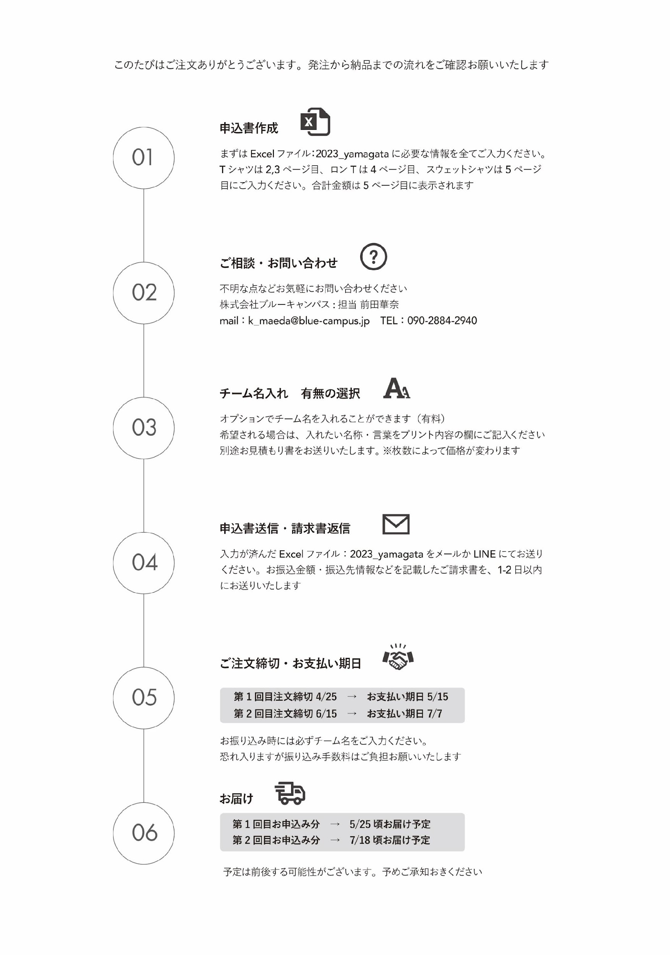
2023山形県ハンドボール協会オフィシャルウェア 申込書 |  |  |  |  |  |  |  |  |  |  |  | 2023山形県ハンドボール協会オフィシャルウェア 申込書 |  |  |  |  |  |  |  |  |  |  |  | 2023山形県ハンドボール協会オフィシャルウェア 申込書 |  |  |  |  |  |  |  |  |  |  |  | 2023山形県ハンドボール協会オフィシャルウェア 申込書

【 申 込 期 間 】
【 申 込 期 間 】
【 申 込 期 間 】
【 申 込 期 間 】
【 申 込 期 間 】
【 申 込 期 間 】
【 申 込 期 間 】
【 申 込 期 間 】
【 申 込 期 間 】
【 申 込 期 間 】
【 申 込 期 間 】
【 申 込 期 間 】
【 申 込 期 間 】
【 申 込 期 間 】
【 申 込 期 間 】
【 申 込 期 間 】
【 申 込 期 間 】
【 申 込 期 間 】
【 申 込 期 間 】
【 申 込 期 間 】
【 申 込 期 間 】
【 申 込 期 間 】
【 申 込 期 間 】
【 申 込 期 間 】
【 申 込 期 間 】
【 申 込 期 間 】
【 申 込 期 間 】
【 申 込 期 間 】
【 申 込 期 間 】
【 申 込 期 間 】
【 申 込 期 間 】
【 申 込 期 間 】
【 申 込 期 間 】
【 申 込 期 間 】
【 申 込 期 間 】
【 申 込 期 間 】
【 申 込 期 間 】
【 申 込 期 間 】
【 申 込 期 間 】
【 申 込 期 間 】
【 申 込 期 間 】
【 申 込 期 間 】
【 申 込 期 間 】
【 申 込 期 間 】
【 申 込 期 間 】
【 申 込 期 間 】
【 申 込 期 間 】
【 申 込 期 間 】
【 領 収 書 の 有 無 】
初回申込期間 | 4/13(木) - 4/25(火)AM必着 |  |  |  |  | 第２回申込期間 |  | 6/6(火) - 6/15(木)AM必着 |  |  |  | 初回申込期間 | 4/13(木) - 4/25(火)AM必着 |  |  |  |  | 第２回申込期間 |  | 6/6(火) - 6/15(木)AM必着 |  |  |  | 初回申込期間 | 4/13(木) - 4/25(火)AM必着 |  |  |  |  | 第２回申込期間 |  | 6/6(火) - 6/15(木)AM必着 |  |  |  | 領 収 書 |  | 無 |  | 有 |  | 領 収 書 の 宛 名
【 注 文 者 様 情 報 】
【 注 文 者 様 情 報 】
【 注 文 者 様 情 報 】
【 注 文 者 様 情 報 】
【 注 文 者 様 情 報 】

団 体 名 |  |  |  |  | 担当者様氏名 |  |  |  |  |  |  | 団 体 名 |  |  |  |  | 担当者様氏名 |  |  |  |  |  |  | 団 体 名 |  |  |  |  | 担当者様氏名 |  |  |  |  |  |  | 団 体 名 | FALSE |  |  |  |  | 担当者様氏名 |  | FALSE
郵 便 番 号 |  |  |  |  | 電 話 番 号 |  |  |  |  |  |  | 郵 便 番 号 |  |  |  |  | 電 話 番 号 |  |  |  |  |  |  | 郵 便 番 号 |  |  |  |  | 電 話 番 号 |  |  |  |  |  |  | 郵 便 番 号 | FALSE |  |  |  |  | 電 話 番 号 |  | FALSE
納 品 住 所 |  |  |  |  |  |  |  |  | 納品先のご住所を記入お願いいたします |  |  | 納 品 住 所 |  |  |  |  |  |  |  |  | 納品先のご住所を記入お願いいたします |  |  | 納 品 住 所 |  |  |  |  |  |  |  |  | 納品先のご住所を記入お願いいたします |  |  | 納 品 住 所 | FALSE |  |  |  |  |  |  |  | 納品先のご住所を記入お願いいたします
【 有 料 オ プ シ ョ ン 】
【 有 料 オ プ シ ョ ン 】
【 有 料 オ プ シ ョ ン 】
【 有 料 オ プ シ ョ ン 】
【 有 料 オ プ シ ョ ン 】

チーム名プリント | 無 |  | 有 |  | プリント内容 |  |  |  |  |  |  | チーム名プリント | 無 |  | 有 |  | プリント内容 |  |  |  |  |  |  | チーム名プリント | 無 |  | 有 |  | プリント内容 |  |  |  |  |  |  | チーム名プリント |  | 無 | ☑ | 有 | □ | プリント内容 |  | FALSE

【 お 見 積 内 訳 】
【 お 見 積 内 訳 】
【 お 見 積 内 訳 】
【 お 見 積 内 訳 】
【 お 見 積 内 訳 】
【 お 見 積 内 訳 】
【 お 見 積 内 訳 】
【 支 払 期 日 】
 |  |  |  |  |  |  | ※別途お見積もりいたします |  |  |  |  |  |  |  |  |  |  |  | ※別途お見積もりいたします |  |  |  |  |  |  |  |  |  |  |  | ※別途お見積もりいたします |  |  |  |  |  |  |  |  |  |  |  |  | ※別途お見積もりいたします
合 計 | ¥0 |  |  | - |  | Tシャツ総枚数 |  |  | 0 枚 |  |  | 合 計 | ¥0 |  |  | - |  | ロングTシャツ総枚数 |  |  | 0 枚 |  |  | 合 計 | ¥0 |  |  | - |  | スウェットシャツ総枚数 |  |  | 0 枚
 |  |  |  |  |  |  |  |  |  |  |  |  |  |  |  |  |  |  |  |  |  |  |  |  |  |  |  |  |  |  |  |  |  |  |  | 第１回お申込分支払期日 |  |  | 5/15（月） |  |  | 第２回お申込分支払期日 |  |  | 7/7（金）
 |  | Tシャツ |  |  |  |  |  |  |  |  |  |  |  | ロングTシャツ |  |  |  |  |  |  |  |  |  |  |  | スウェットシャツ
【 お 見 積 内 訳 】

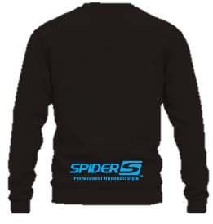
SP-23YHDT-01/ ブラック |  | 150cm | 160cm | S | M | L | XL | XXL |  | XXXL | ブラック 計 | SP-23YHDLT-01/ ブラック |  | 150cm | SS | S | M | L | LL | ３L |  | ４L | ブラック 計 | SP-23YHSS-01/ ブラック |  |  | 150cm | S | M | L | XL | XXL |  | XXXL | ブラック 計 |  |  | 合 計 |  | ¥1,100 |  |  |  | -
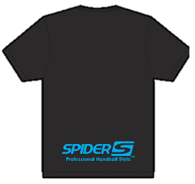 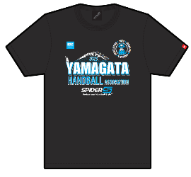 |  |  |  |  |  |  |  |  |  |  | 0 枚 | 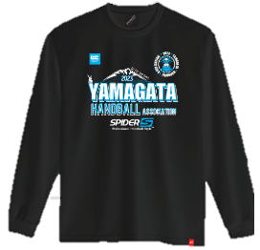 |  |  |  |  |  |  |  |  |  |  | 0 枚 |  |  |  |  |  |  |  |  |  |  |  | 0 枚

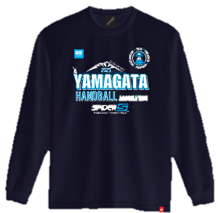
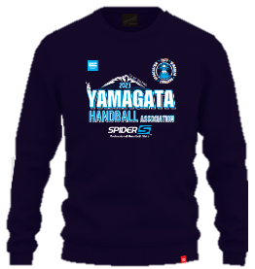
 |  | ¥2,700 | ¥2,700 | ¥2,700 | ¥2,700 | ¥2,700 | ¥2,700 | ¥2,700 |  | ¥2,750 | 小 計 |  |  | ¥3,360 | ¥3,360 | ¥3,360 | ¥3,360 | ¥3,360 | ¥3,360 | ¥3,360 |  | ¥3,460 | 小 計 |  |  |  | ¥4,350 | ¥4,350 | ¥4,350 | ¥4,350 | ¥4,350 | ¥4,350 |  | ¥4,700 | 小 計
 |  | ¥0 | ¥0 | ¥0 | ¥0 | ¥0 | ¥0 | ¥0 |  | ¥0 | ¥0 |  |  | ¥0 | ¥0 | ¥0 | ¥0 | ¥0 | ¥0 | ¥0 |  | ¥0 | ¥0 |  |  |  | ¥0 | ¥0 | ¥0 | ¥0 | ¥0 | ¥0 |  | ¥0 | ¥0 |  | T シ ャ ツ 総 枚 数 |  |  |  |  | 0 枚
SP-23YHDT-02/ ネイビー |  | 150cm | 160cm | S | M | L | XL | XXL |  | XXXL | ネイビー 計 | SP-23YHDLT-02/ ネイビー |  | 150cm | SS | S | M | L | LL | ３L |  | ４L | ネイビー 計 | SP-23YHSS-02/ ネイビー |  |  | 150cm | S | M | L | XL | XXL |  | XXXL | ネイビー 計
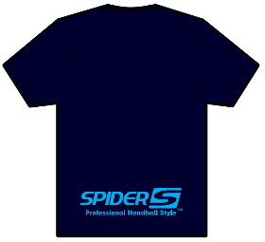 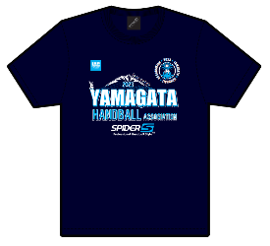 |  |  |  |  |  |  |  |  |  |  | 0 枚 |  |  |  |  |  |  |  |  |  |  |  | 0 枚 |  |  |  |  |  |  |  |  |  |  |  | 0 枚 |  | 小 計 金 額 |  |  |  |  | ¥0 |  | -

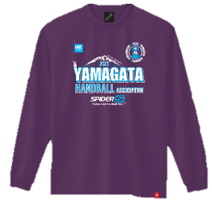
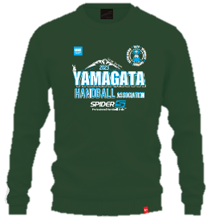
 |  | ¥2,700 | ¥2,700 | ¥2,700 | ¥2,700 | ¥2,700 | ¥2,700 | ¥2,700 |  | ¥2,750 | 小 計 |  |  | ¥3,360 | ¥3,360 | ¥3,360 | ¥3,360 | ¥3,360 | ¥3,360 | ¥3,360 |  | ¥3,460 | 小 計 |  |  |  | ¥4,350 | ¥4,350 | ¥4,350 | ¥4,350 | ¥4,350 | ¥4,350 |  | ¥4,700 | 小 計
 |  | ¥0 | ¥0 | ¥0 | ¥0 | ¥0 | ¥0 | ¥0 |  | ¥0 | ¥0 |  |  | ¥0 | ¥0 | ¥0 | ¥0 | ¥0 | ¥0 | ¥0 |  | ¥0 | ¥0 |  |  |  | ¥0 | ¥0 | ¥0 | ¥0 | ¥0 | ¥0 |  | ¥0 | ¥0 |  | ロングスリープTシャツ 総 枚 数 |  |  |  |  | 0 枚
SP-23YHDT-03/ アイビーグリーン |  | 150cm | 160cm | S | M | L | XL | XXL |  | XXXL | アイビーグリーン 計 | SP-23YHDLT-04/パープル |  | 150cm | SS | S | M | L | LL | ３L |  | ４L | パープル 計 | SP-23YHSS-04/ アイビーグリーン |  |  | 150cm | S | M | L | XL | XXL |  | XXXL | アイビーグリーン 計
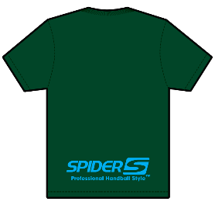 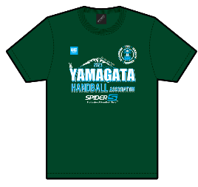 |  |  |  |  |  |  |  |  |  |  | 0 枚 |  |  |  |  |  |  |  |  |  |  |  | 0 枚 |  |  |  |  |  |  |  |  |  |  |  | 0 枚 |  | 小 計 金 額 |  |  |  |  | ¥0 |  | -

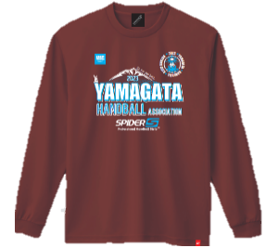
 |  | ¥2,700 | ¥2,700 | ¥2,700 | ¥2,700 | ¥2,700 | ¥2,700 | ¥2,700 |  | ¥2,750 | 小 計 |  |  | ¥3,360 | ¥3,360 | ¥3,360 | ¥3,360 | ¥3,360 | ¥3,360 | ¥3,360 |  | ¥3,460 | 小 計 |  |  |  | ¥4,350 | ¥4,350 | ¥4,350 | ¥4,350 | ¥4,350 | ¥4,350 |  | ¥4,700 | 小 計
 |  | ¥0 | ¥0 | ¥0 | ¥0 | ¥0 | ¥0 | ¥0 |  | ¥0 | ¥0 |  |  | ¥0 | ¥0 | ¥0 | ¥0 | ¥0 | ¥0 | ¥0 |  | ¥0 | ¥0 |  |  |  | ¥0 | ¥0 | ¥0 | ¥0 | ¥0 | ¥0 |  | ¥0 | ¥0 |  | ス ウ ェ ッ ト シ ャ ツ 総 枚 数 |  |  |  |  | 0 枚
SP-23YHDT-04/パープル |  | 150cm | 160cm | S | M | L | XL | XXL |  | XXXL | パープル 計 | SP-23YHDLT-05/ バーガンディー |  | 150cm | SS | S | M | L | LL | ３L |  | ４L | バーガンディー 計 | SP-23YHSS-05/ バーガンディー |  |  | 150cm | S | M | L | XL | XXL |  | XXXL | バーガンディー 計
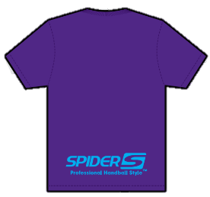 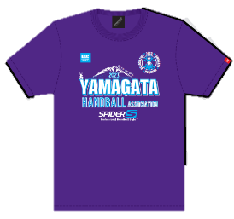 |  |  |  |  |  |  |  |  |  |  | 0 枚 |  |  |  |  |  |  |  |  |  |  |  | 0 枚 |  |  |  |  |  |  |  |  |  |  |  | 0 枚 |  | 小 計 金 額 |  |  |  |  | ¥0 |  | -

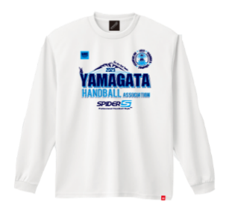
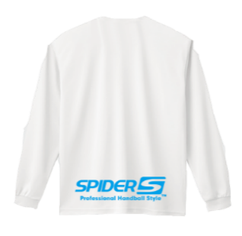
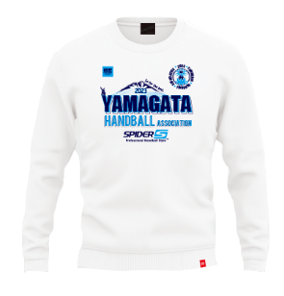
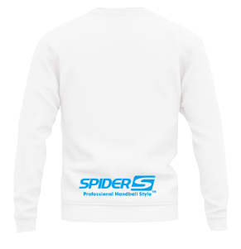
 |  | ¥2,700 | ¥2,700 | ¥2,700 | ¥2,700 | ¥2,700 | ¥2,700 | ¥2,700 |  | ¥2,750 | 小 計 |  |  | ¥3,360 | ¥3,360 | ¥3,360 | ¥3,360 | ¥3,360 | ¥3,360 | ¥3,360 |  | ¥3,460 | 小 計 |  |  |  | ¥4,350 | ¥4,350 | ¥4,350 | ¥4,350 | ¥4,350 | ¥4,350 |  | ¥4,700 | 小 計
 |  | ¥0 | ¥0 | ¥0 | ¥0 | ¥0 | ¥0 | ¥0 |  | ¥0 | ¥0 |  |  | ¥0 | ¥0 | ¥0 | ¥0 | ¥0 | ¥0 | ¥0 |  | ¥0 | ¥0 |  |  |  | ¥0 | ¥0 | ¥0 | ¥0 | ¥0 | ¥0 |  | ¥0 | ¥0 |  | オ プ シ ョ ン
SP-23YHDT-05/バーガンディー |  | 150cm | 160cm | S | M | L | XL | XXL |  | XXXL | バーガンディー 計 | SP-23YHDLT-06/ ホワイト |  | 150cm | SS | S | M | L | LL | ３L |  | ４L | ホワイト 計 | SP-23YHSS-06/ ホワイト |  |  | 150cm | S | M | L | XL | XXL |  | XXXL | ホワイト 計
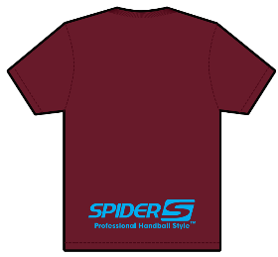 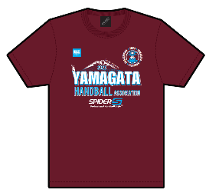 |  |  |  |  |  |  |  |  |  |  | 0 枚 |  |  |  |  |  |  |  |  |  |  |  | 0 枚 |  |  |  |  |  |  |  |  |  |  |  | 0 枚
 |  |  |  |  |  |  |  |  |  |  |  |  |  |  |  |  |  |  |  |  |  |  |  |  |  |  |  |  |  |  |  |  |  |  |  |  | 送 料 |  |  |  |  | ¥1,100 |  | -
 |  | ¥2,700 | ¥2,700 | ¥2,700 | ¥2,700 | ¥2,700 | ¥2,700 | ¥2,700 |  | ¥2,750 | 小 計 |  |  | ¥3,360 | ¥3,360 | ¥3,360 | ¥3,360 | ¥3,360 | ¥3,360 | ¥3,360 |  | ¥3,460 | 小 計 |  |  |  | ¥4,350 | ¥4,350 | ¥4,350 | ¥4,350 | ¥4,350 | ¥4,350 |  | ¥4,700 | 小 計
 |  | ¥0 | ¥0 | ¥0 | ¥0 | ¥0 | ¥0 | ¥0 |  | ¥0 | ¥0 |  |  | ¥0 | ¥0 | ¥0 | ¥0 | ¥0 | ¥0 | ¥0 |  | ¥0 | ¥0 |  |  |  | ¥0 | ¥0 | ¥0 | ¥0 | ¥0 | ¥0 |  | ¥0 | ¥0 | 担 当 |  |  | (株)ブルーキャンパス 前田 |  |  |  | L I N E |  |  | ID：blue-campus
SP-23YHDT-06/ ホワイト |  | 150cm | 160cm | S | M | L | XL | XXL |  | XXXL | ホワイト 計
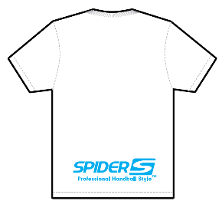 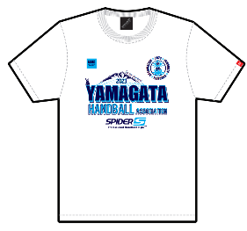 |  |  |  |  |  |  |  |  |  |  | 0 枚 |  |  |  |  |  |  |  |  |  |  |  |  |  |  |  |  |  |  |  |  |  |  |  |  | 電 話 番 号 |  |  | 090-2884-2940
 |  |  |  |  |  |  |  |  |  |  |  |  |  |  |  |  |  |  |  |  |  |  |  |  |  |  |  |  |  |  |  |  |  |  |  |  |  |  |  |  |  |  |  |  |  | 表示名：BlueCampus
 |  | ¥2,700 | ¥2,700 | ¥2,700 | ¥2,700 | ¥2,700 | ¥2,700 | ¥2,700 |  | ¥2,750 | 小 計 |  |  |  |  |  |  |  |  |  |  |  |  |  |  |  |  |  |  |  |  |  |  |  |  | mail |  |  | k_maeda@blue-campus.jp
 |  | ¥0 | ¥0 | ¥0 | ¥0 | ¥0 | ¥0 | ¥0 |  | ¥0 | ¥0

